2021_10_data
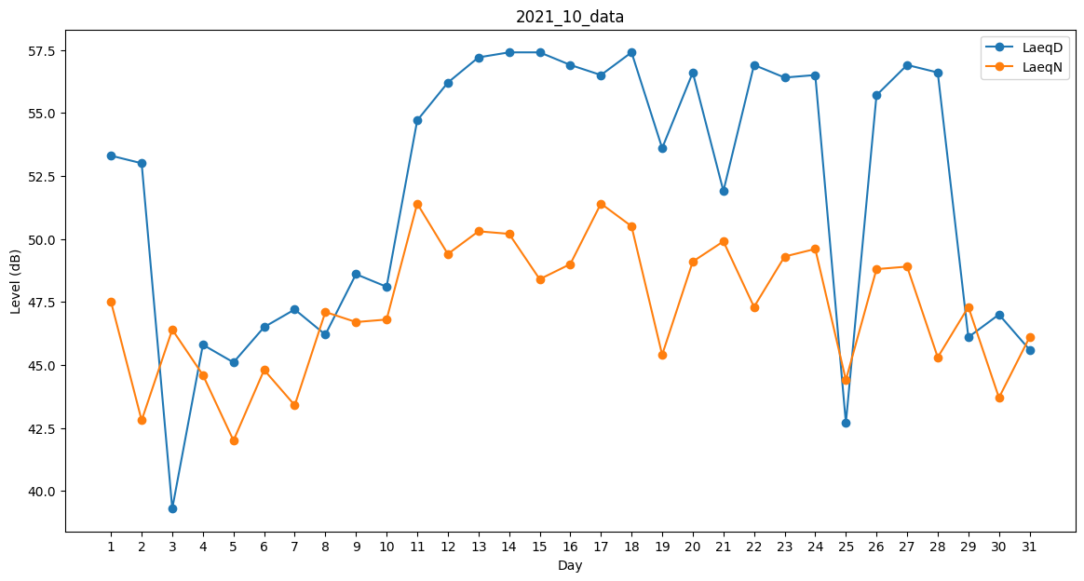
Day | LaeqD | LaeqN
1 | 53.3 | 47.5
2 | 53 | 42.8
3 | 39.3 | 46.4
4 | 45.8 | 44.6
5 | 45.1 | 42
6 | 46.5 | 44.8
7 | 47.2 | 43.4
8 | 46.2 | 47.1
9 | 48.6 | 46.7
10 | 48.1 | 46.8
11 | 54.7 | 51.4
12 | 56.2 | 49.4
13 | 57.2 | 50.3
14 | 57.4 | 50.2
15 | 57.4 | 48.4
16 | 56.9 | 49
17 | 56.5 | 51.4
18 | 57.4 | 50.5
19 | 53.6 | 45.4
20 | 56.6 | 49.1
21 | 51.9 | 49.9
22 | 56.9 | 47.3
23 | 56.4 | 49.3
24 | 56.5 | 49.6
25 | 42.7 | 44.4
26 | 55.7 | 48.8
27 | 56.9 | 48.9
28 | 56.6 | 45.3
29 | 46.1 | 47.3
30 | 47 | 43.7
31 | 45.6 | 46.1

